Лист1
Возраст, лет, x | Количество | Середина | x' ∙ f | (хi' - )2 | (хi' - )2 · fi
 | студентов, f | интервала, х'
14-16 | 10 | 15 | 150 | 16 | 160
16-18 | 18 | 17 | 306 | 4 | 72
18-20 | 32 | 19 | 608 | 0 | 0
20-22 | 23 | 21 | 483 | 4 | 92
22-24 | 17 | 23 | 391 | 16 | 272
Итого: | 100 | - | 1938 | 40 | 596

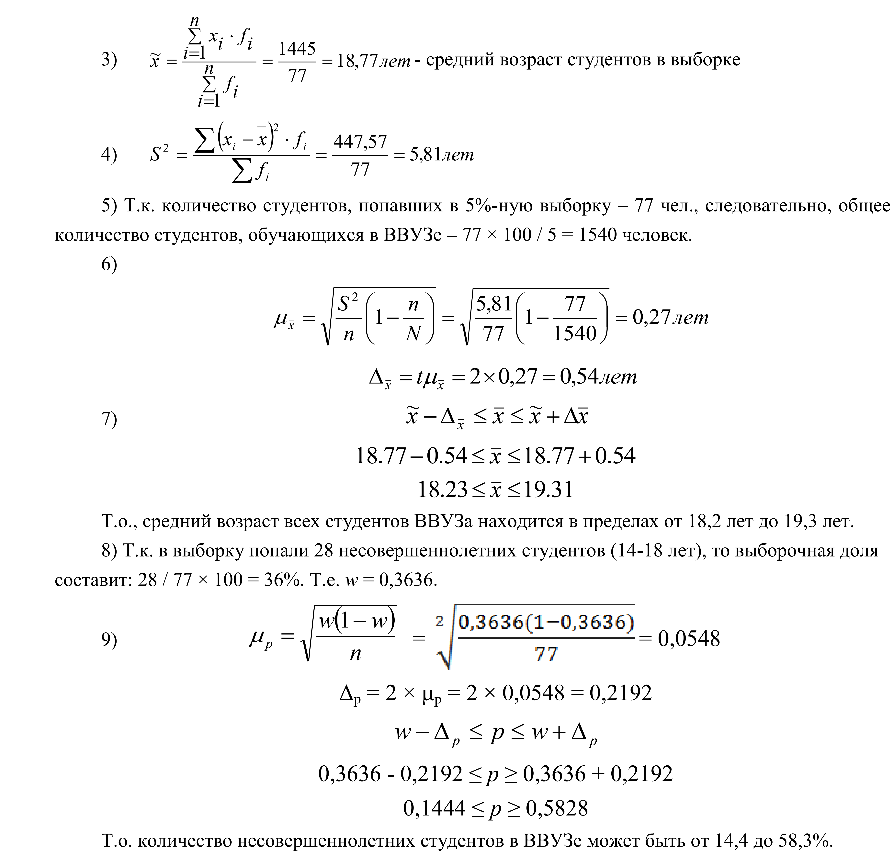
 |  |  |  |  | 3 | 19.38
 |  |  |  |  | 4 | 5.96
 |  |  |  |  | 5 | 2000
 |  |  |  |  | 6.1 | 0.23794957449
 |  |  |  |  | 6.2 | 0.47589914898
 |  |  |  |  | 7 | 18.904100851 | <x< | 19.855899149
 |  |  |  |  | 8 | 0.28
 |  |  |  |  | 9.1 | 0.044899888641
 |  |  |  |  | 9.2 | 0.089799777283
 |  |  |  |  | 9.3 | 0.19020022272 | <p> | 0.36979977728

